unificar csv
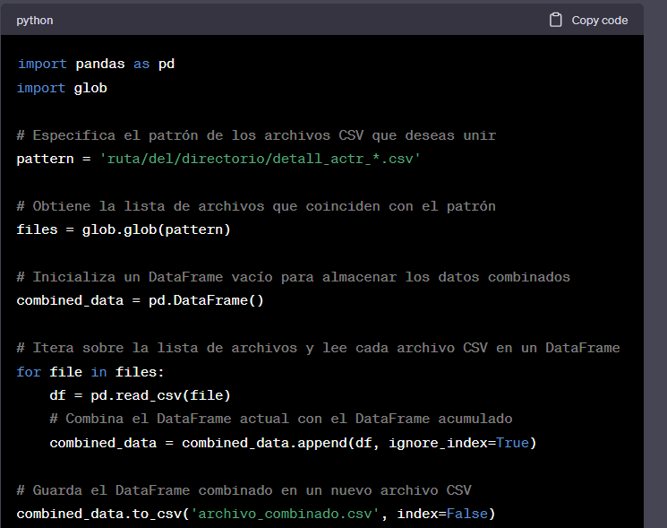

import pandas as pd
import glob
 | función para buscar todos los archivos que coincidan con ese patrón

# Especifica el patrón de los archivos CSV que deseas unir
pattern = 'ruta/del/directorio/detall_actr_*.csv'
 |  | ==> todos los files que comienzan por detall_actr_
# Obtiene la lista de archivos que coinciden con el patrón
archivos = glob.glob(pattern)

# Inicializa un DataFrame vacío para almacenar los datos combinados
detalles_artista = pd.DataFrame()

# Itera sobre la lista de archivos y lee cada archivo CSV en un DataFrame
for i in archivos:
df = pd.read_csv(file)
# Combina el DataFrame actual con el DataFrame acumulado
detalles_artista = detalles_artista.append(df, index=False)

# Guarda el DataFrame combinado en un nuevo archivo CSV
detalles_artista.to_csv('detalles_artista.csv', index=False)

